상품제안서
삼성 외장 SSD 포터블 T9 | 상품코드: S43211

 |  |  |  |  |  |  | 02-713-8555 | www.synergygift.co.kr
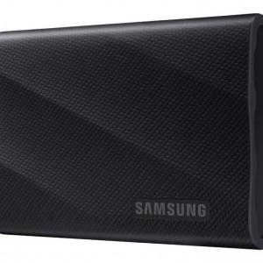

【상세/제작정보】

【인쇄/포장옵션】 | 레이저 / 포장지포장

【공급단가】 | 수량 | 10~ | 50~ | 100~ | 300~ | 500~
*VAT별도 | 1TB | 219,250원 | 213,980원 | 205,210원 | 199,950원 | 194,690원
 | 2TB | 383,250원 | 374,050원 | 358,720원 | 349,520원 | 340,320원
 | 4TB | 708,750원 | 691,740원 | 663,390원 | 646,380원 | 629,370원

【상품 URL】 | https://www.synergygift.co.kr:443/src/goods_detail.php?gdno=43211

